Mælieiningar
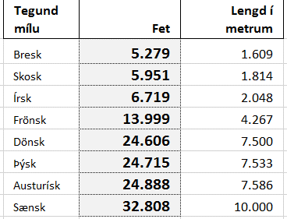
Raðið eftir Lengd í metrum.
Setjið formúlu í hólfið D2
og afritið niður.
Gefið hólfinu A2 heiti eftir efstu línu (Top row)
Fet | Tegund mílu | Fet | Lengd í metrum
0.3048 | Bresk |  | 1,609
 | Skosk |  | 1,814
 | Frönsk |  | 4,267
 | Dönsk |  | 7,500
 | Austurísk |  | 7,586
 | Írsk |  | 2,048
 | Sænsk |  | 10,000
 | Þýsk |  | 7,533

Rómverskar tölur
Setjið formúlu í hólfið B2 og afritið niður.
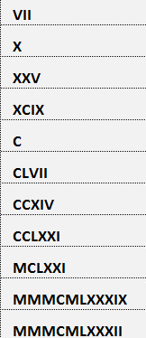
Rómverskar tölur
7
10
25
99
100
157
214
271
1,171
3,989
3,982

Proper
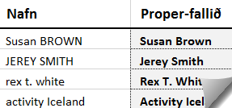
Oft koma heiti á dálkum í hástöfum þegar gögn eru tekin beint úr gagnagrunnum. Til að breyta því þarf að nota Proper-fallið. |  | Setjið PROPER-fallið í B3 og afritið niður. | UPPER-fallið breytir öllum lágstöfum sem eru í textanum í hástafi. Þetta gildir einnig um séríslenska stafi og broddstafi. | Setjið UPPER-fallið í F3 og afritið niður. | Setjið LOWER-fallið í F3 og afritið niður.
Nafn | Proper-fallið
Susan BROWN |  |  | Andlitsmeðferð
JEREY SMITH |  |  | Danske noveller 102
rex t. white |  |  | Danske noveller 202, ásamt verkefnahefti
activity Iceland |  |  | Danskur málfræðilykill
travel ehf. |  |  | Dönsk-íslensk skólaorðabók
around iceland |  |  | En, to, tre - Nu!
ATLANTIC |  |  | Et vintereventyr - danskar smásögur
atli lýðsson |  |  | Grammatik 102
BOREAL |  |  | Námsefni í samráði við kennara
borton overseas |  |  | Standard Fundamentals for Estheticians
BUS Hostel |  |  | Vintereventyr-verkefnahefti

Sameina
Setjið formúlu í hólfið D2 og afritið niður.
Sameina tvo dálka
Bjarni | Björnsson
Bjarni | Jónsson
Eiríkur | Þorsteinsson
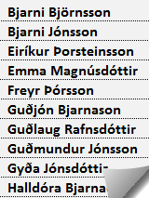
Emma | Magnúsdóttir
Freyr | Þórsson
Guðjón | Bjarnason
Guðlaug | Rafnsdóttir
Guðmundur | Jónsson
Gyða | Jónsdóttir
Halldóra | Bjarnadóttir
Hanna | Karlsdóttir
Harpa | Reynisdóttir
Haukur | Hauksson
Hilmar | Guðmundsson
Hilmar | Jónsson
Jón | Hilmarsson
Karl | Þorsteinsson
Katrín | Karlsdóttir
Kjartan | Bjarnason
Pele
Peter | Mika
Robert | Miller
Ronaldo
Stefán | Brynjólfsson
Valur | Árnason
Vilhjálmur | Jónsson
Þór | Bjarnason
Ægir | Ævarsson

Fill
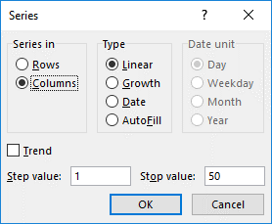
Skrifið töluna 1 í hólfið B3 og ýtið á Ctrl og Enter. Farið í Fill á Home-flipa og veljið Series. Hakið við Columns – Linear – Stop value: 50 – OK

Þúsundapunktar
Þúsundapunktar auðvelda lesturinn þegar tölur eru háar.
1050000
1.050.000
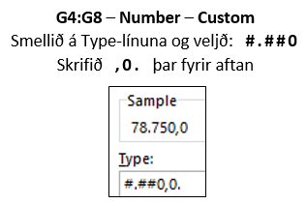
Setjið þúsundapunkta á hólfin A4:A8 | Setjið talnaútlit á hólfin G4:G8

Upphæð | Upphæð
1050000 | 78750000
251890 | 18891750
12040 | 903000
25456732 | 1909254900
15390598 | 1154294850

Verðgildi
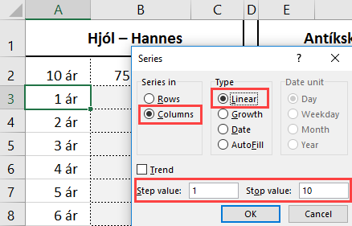
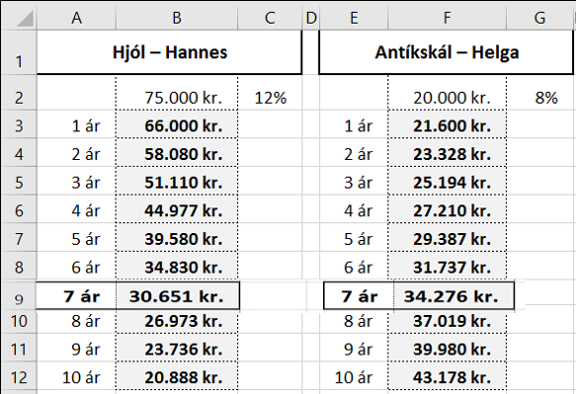
Hjól – Hannes |  |  | Antíkskál – Helga |  |  | Hannes kaupir hjól á 75.000 kr. Á hverju ári lækkar verðgildi hjólsins um 12%. Helga kaupir antík-skál á 20.000 kr. Á hverju ári hækkar verðið um 8%. A) Finnið verðgildi þessara tveggja hluta á hverju ári í 10 ár. B) Hvenær verður verðgildi antík-skálarinnar hærra en verð hjólsins?
 | 75,000 kr. | 12% |  | 20,000 kr. | 8%
1 ár |  |  | 1 ár

Margföldunartafla
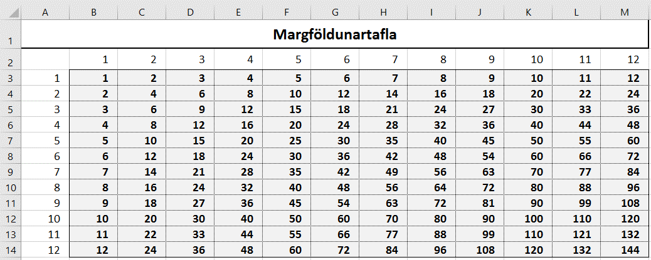
Verið með bendilinn í hólfinu A3 og skrifið 1. Ýtið á Ctrl+Enter.
Afritið niður með því að vera með bendilinn í hægra horninu á A3 og halda Ctrl-hnappi niðri meðan þið afritið niður. Þá kemur talnaröð.
Setjið síðan svæðið A3:A14 í blokk
og smellið á Copy.
Farið með bendilinn í hólfið B2
og veljið örina niður við Paste.
Veljið Paste Special – Transpose.
Setjið formúlu í hólfið B3 (blandaða tilvísun).
Ýtið á Ctrl+Enter.
Setjið svæðið B3:M14 í blokk og opnið formúluna með því að ýta á F2.
Ýtið á Ctrl+Enter.
Þá afritast formúlan í öll hólfin.
Margföldunartafla

